Sheet1
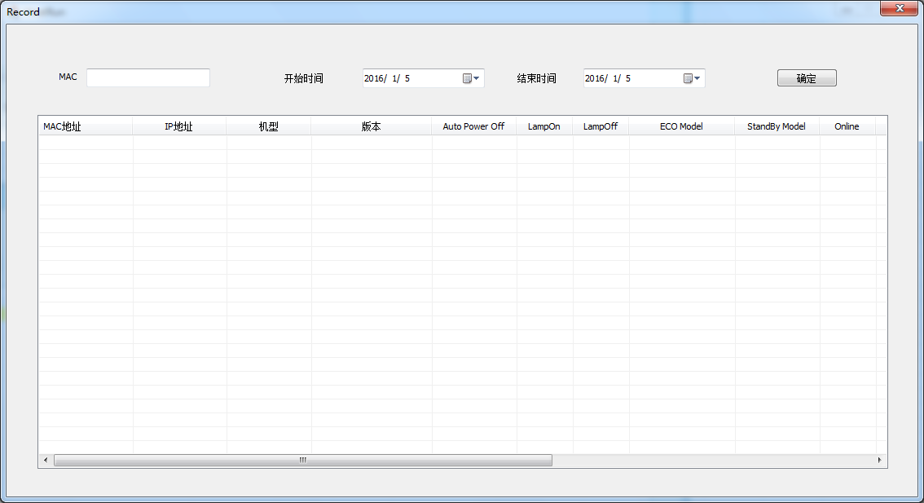
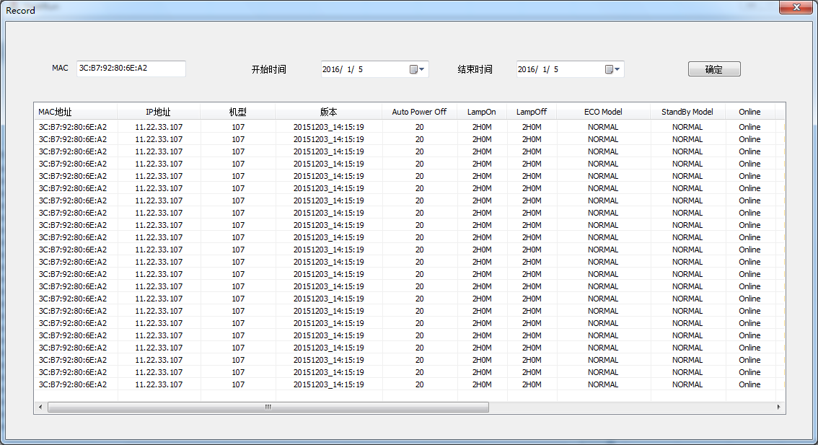
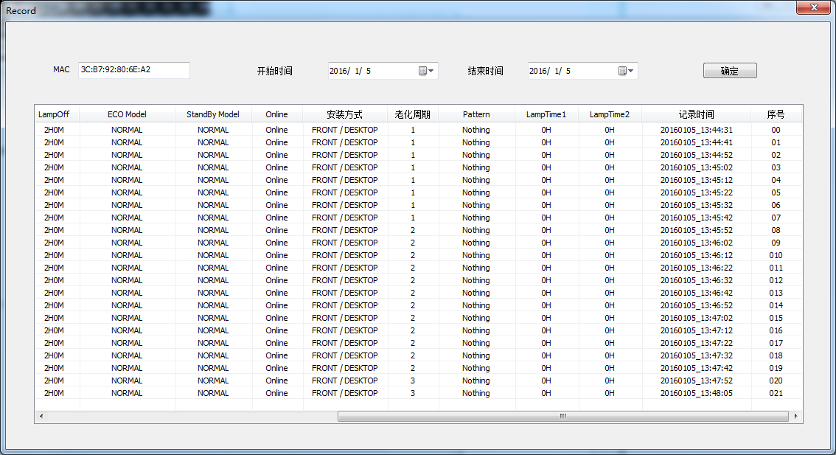
HeatRun系统使用说明

 | PC和PJ的IP地址请先设置为同一网段，否则HeatRun系统无法正常工作

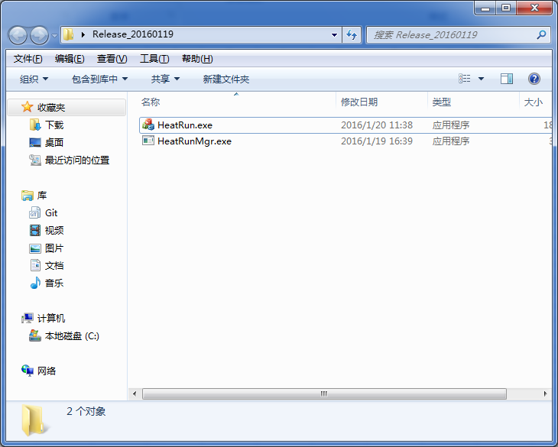
 | PC网路畅通，电脑能PING通PJ

 |  |  |  |  | HeatRun UI软件

 |  |  |  |  | HeatRun OS软件

一、OS部分

 |  |  |  | 确认OS系统版本


 |  |  |  |  |  | 配置PJ老化条件，刷新PJ数据都会在OS上打印出来

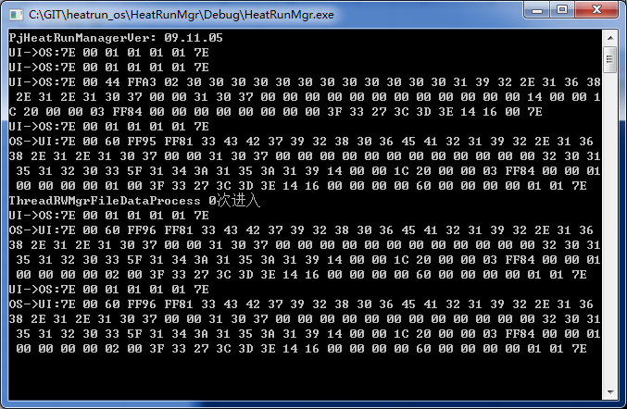

二、UI部分

 |  | 点击图标打开UI登录页面，现在密码暂定为1

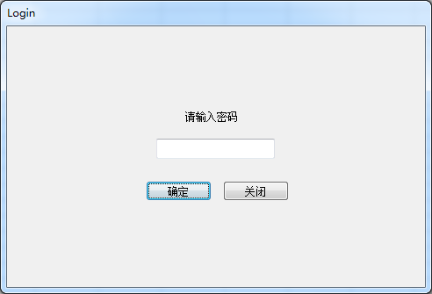

 |  | 点击Server IP按钮，输入OS主机的IP地址，端口现默认为1234

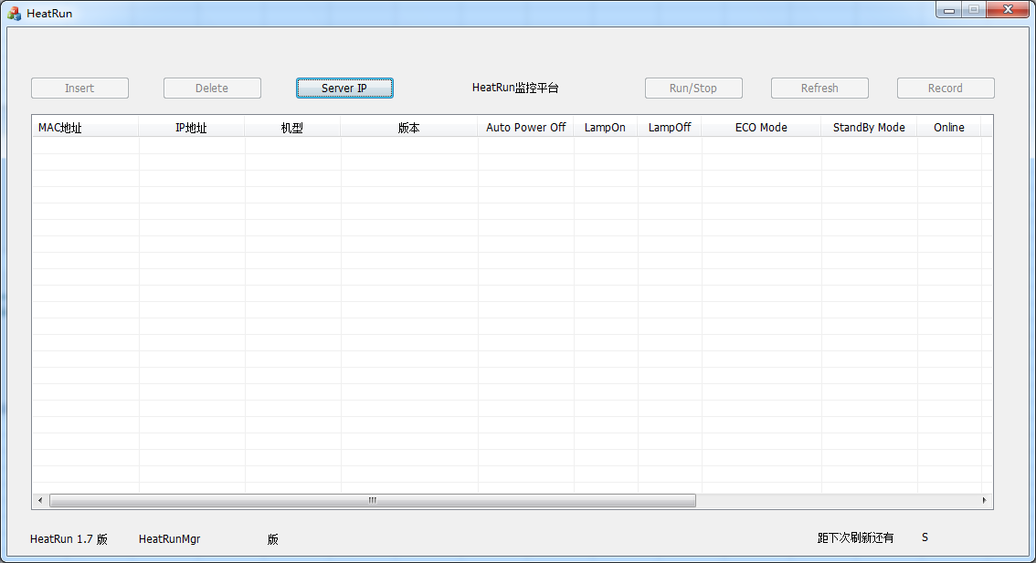

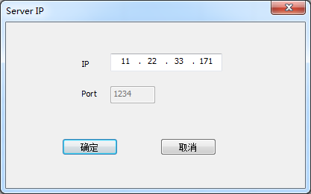

 |  | 点击Insert按钮，添加PJ，设置老化条件

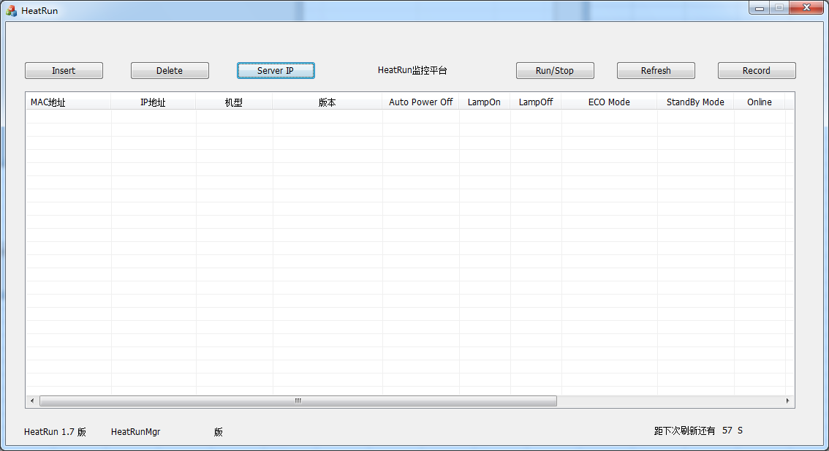

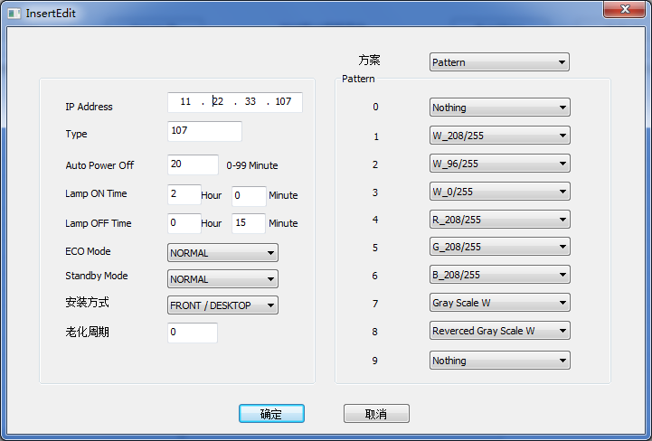

 | 添加完PJ老化数据之后 显示红色标识，说明PJ还没完成设置，等待OS设置老化条件之后返回数据

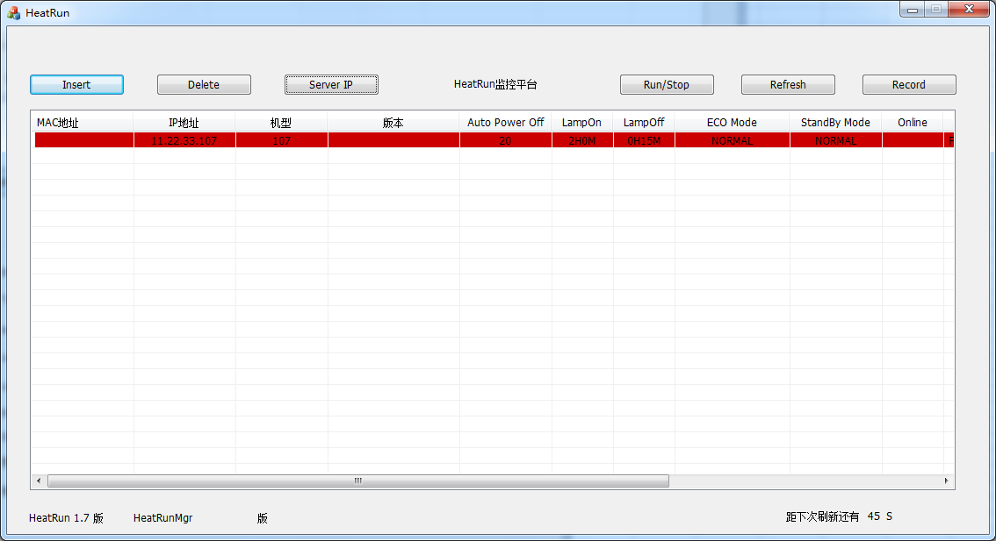

 |  |  |  |  |  | 可以点击刷新按钮刷新数据

 | PJ老化数据设置完成后返回数据显示在页面上

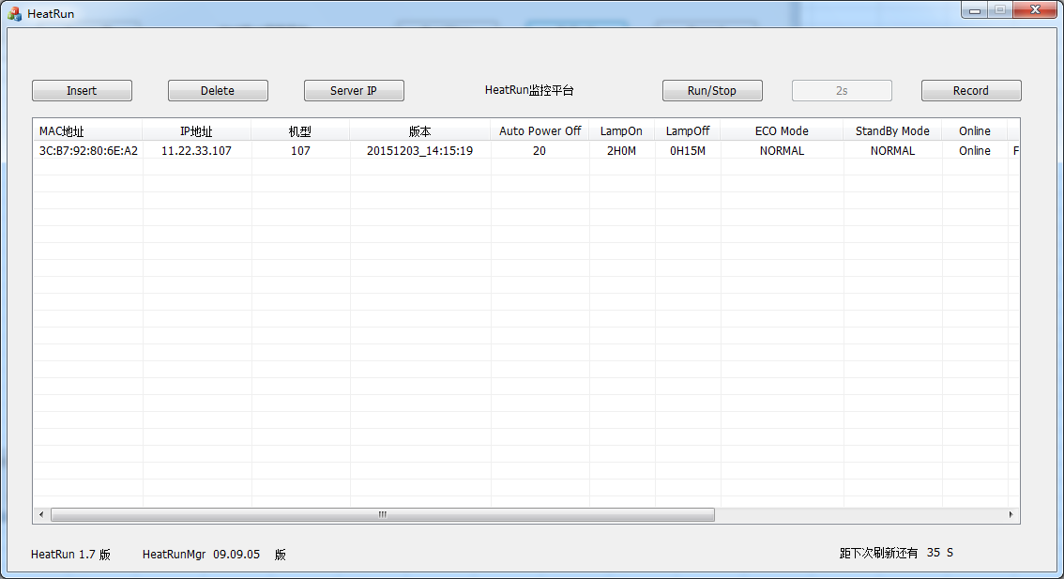

 |  |  |  |  |  | 刷新按钮点击一次过3S才能再次点击

 |  |  | UI版本以及OS版本信息 |  | 点击Run/Stop按钮 退出/进入老化模式可以单击操作菜单 当一台投影机退出老化模式时相对应的数据就显示为黄色

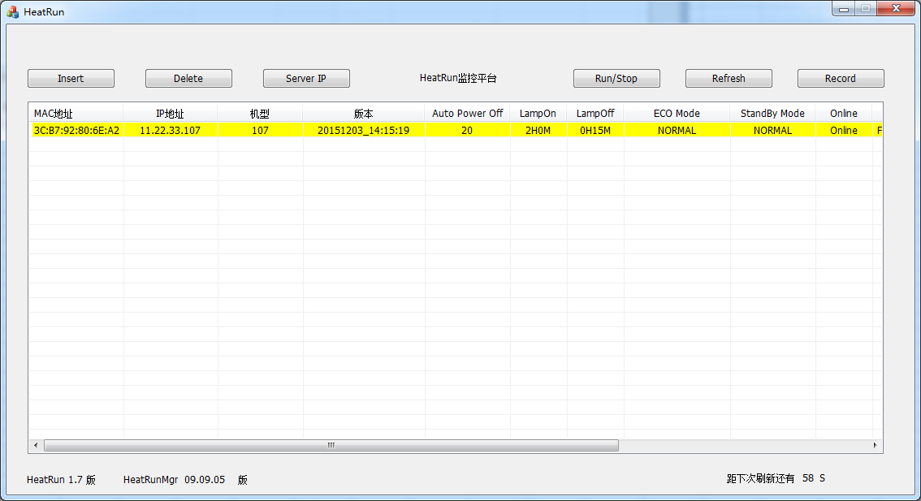

 |  | 点击Record按钮跳转到历史数据查询页面 填入需要查询的老化投影机MAC地址 选择开始时间以及结束时间点击确认（注：开始和结束时间相差不能超过7天）

